泊头捷润
序号 | 车型 | QAD码 | 产品名称 | 图片 | 委外加工供应商 | 联系人 | 联系方式 | 材料 |  |  |  |  |  |  |  |  |  |  | 产品结算价-目标价 |  |  |  | 厂家报价
 |  |  |  |  |  |  |  | 材料QAD | 材质 | 规格 | 下料尺寸 |  |  | 毛重kg | 材料工艺重量kg | 核定毛重 | 产品净重kg | 单件废料kg | 产品加工费 | 废料单价（kg/元） | 废料收益 | 最终结算价 | 产品加工费 | 结算价
 |  |  |  |  |  |  |  |  |  |  | 长mm | 宽mm | 厚mm
1 | P203 | SCS0006708 | 棘轮支架 |  | 捷润 | 李总 | 13633277810 | TST0000006 | 板材SAPH440 | 2.0*1250*2500 | 69.44 | 115.00 | 2 | 0.1254 | 0.1000 | 0.1254 | 0.0600 | 0.0654 | 0.250 | 2.3 | 0.1504 | 0.0996 | 0.3800 | 0.2296
2 | 统帅 | SLT0010434 | 统帅装车钣金SLT0010353 |  | 捷润 | 李总 | 13633277810 | tst0000033 | 板材SAPH440 | 2.5*1250*2500 |  |  |  | 0.0000 | 0.5620 | 0.5620 | 0.3600 | 0.2020 | 0.426 | 2.3 | 0.4646 | -0.0390 | 0.7630 | 0.2984
3 | 2.2 | SHT0001050 | 罩壳前固定钣金右 |  | 捷润 | 李总 | 13633277810 | TST0000006 | 板材SAPH440 | 2.0*1250*2500 | 79 | 52.50 | 2 | 0.0651 | 0.0507 | 0.0651 | 0.0290 | 0.0361 | 0.202 | 2.3 | 0.0831 | 0.1185 | 0.3010 | 0.2179
4 | 2.2 | SHT0001051 | 罩壳前固定钣金左 |  | 捷润 | 李总 | 13633277810 | TST0000006 | 板材SAPH440 | 2.0*1250*2500 | 79 | 52.50 | 2 | 0.0651 | 0.0507 | 0.0651 | 0.0290 | 0.0361 | 0.202 | 2.3 | 0.0831 | 0.1185 | 0.3010 | 0.2179
5 | 2.1D | SHT0014563 | 座框前横梁/HD | 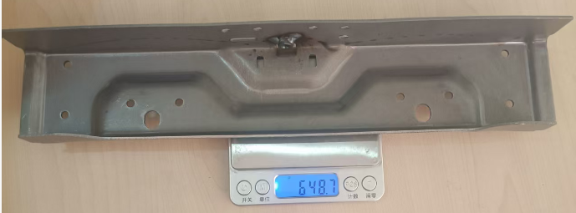 8.2拉走 | 捷润 | 李总 | 13633277810 | TST0000029 | 板材SPFH590酸洗板 | 2.0*1178*2500 | 138.89 | 366.00 | 2 | 0.7981 | 0.6764 | 0.7981 | 0.6487 | 0.1494 | 0.941 | 2.3 | 0.3436 | 0.5972 | 0.9408 | 0.5972
6 |  | SLT0002829 | 罩壳支架 |  | 捷润 | 李总 | 13633277810 | TST0000006 | 板材SAPH440 | 2.0*1250*2500 |  |  |  |  | 0.0197 | 0.0197 | 0.0122 | 0.0075 | 0.123 | 2.3 | 0.0173 | 0.1060 | 0.1232 | 0.1060

